Balance Consolidado
COCA-COLA FEMSA
ESTADO DE SITUACIÓN FINANCIERA CONSOLIDADO
Millones de pesos

Activos | Jun-26 | Dic-25 | % Var. | Pasivo y capital | Jun-26 | Dic-25 | % Var.
Activos Corrientes |  |  |  | Pasivo Corriente
Efectivo, equivalentes de efectivo y valores negociables |  |  |  | Deuda a corto plazo y documentos | 13,527 | 7,944 | 70%
 | 43,032 | 28,067 | 53% | Proveedores | 28,656 | 31,898 | -10%
Total cuentas por cobrar | 18,179 | 22,146 | -18% | Vencimiento CP del pasivo por Arrendamiento a LP | 925 | 631 | 47%
Inventarios | 14,637 | 14,014 | 4% | Otros pasivos corto plazo | 43,274 | 26,284 | 65%
Otros activos circulantes | 14,250 | 10,343 | 38% | Pasivo circulante | 86,382 | 66,757 | 29%
Total activos circulantes | 90,098 | 74,570 | 21% | Pasivos no corrientes
Activos no corrientes |  |  |  | Préstamos bancarios y documentos por pagar | 72,098 | 71,834 | 0%
Propiedad, planta y equipo | 181,049 | 174,289 | 4% | Obligaciones por Arrendamiento LP | 2,915 | 2,273 | 28%
Depreciación acumulada | (69,833) | (65,159) | 7% | Otros pasivos de largo plazo | 23,548 | 19,647 | 20%
Total propiedad, planta y equipo, neto | 111,216 | 109,130 | 2% | Total pasivo | 184,942 | 160,511 | 15%
Activos por Derechos de Uso | 3,591 | 2,617 | 37% | Capital
Inversión en acciones | 10,685 | 10,588 | 1% | Participación no controladora | 8,737 | 7,827 | 12%
Activos intangibles | 103,546 | 102,356 | 1% | Total participación controladora | 142,580 | 146,201 | -2%
Otros activos no circulantes | 17,123 | 15,278 | 12% | Total Capital | 151,317 | 154,029 | -2%
Total activos | 336,259 | 314,539 | 7% | Total Pasivo y Capital | 336,259 | 314,539 | 7%

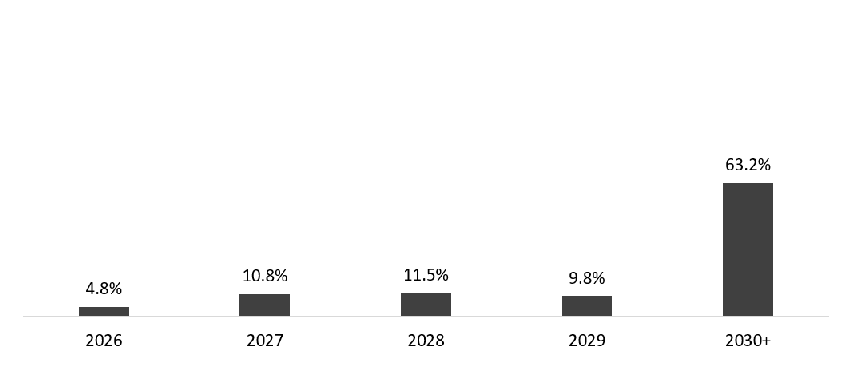
 | 30 de junio de 2026
Mezcla de la deuda | % Deuda Total (1) | % Tasa de interés variable (1) (2) | Tasa promedio | Perfil de vencimiento de deuda
Moneda
Pesos mexicanos | 63.7% | 4.1% | 8.8%
U.S. dólares | 13.8% | 41.1% | 3.9%
Pesos colombianos | 1.7% | 81.3% | 12.5%
Reales brasileños | 20.0% | 59.0% | 9.0%
Pesos argentinos | 0.7% | 0.0% | 31.5%
Deuda total | 100% | 24.3% | 8.0%

(1) Después del efecto de los swaps de monedas.
(2) Calculado sobre la ponderación de la mezcla de deuda remanente para cada año.

Razones Financieras | Jun 30, 2026 | Dic 31, 2025 | Δ%
Deuda neta incluyendo efecto de coberturas (1)(3) | 45,030 | 52,846 | -14.8%
Deuda neta incluyendo efecto de coberturas / EBITDA Ajustado (1)(3) | 0.74 | 0.89
EBITDA Ajustado / Gasto financiero, neto (1) | 8.98 | 10.26
Capitalización (2) | 38.3% | 35.4%
(1) Deuda neta = Deuda total - caja
(2) Deuda total / (deuda total + capital social)
(3) Después del efecto de los swaps de monedas.

